武器类型
武器类型

武器类型 | Example
"机枪"：扣动一次扳机即可实现多次自动发射而无需手动上弹的枪支。机枪将持续上弹和发弹，直到松开扳机或其他引爆装置，弹药用尽或出现卡弹。机枪拥有自动发射机制，但往往会设置为半自动发射模式。
 | 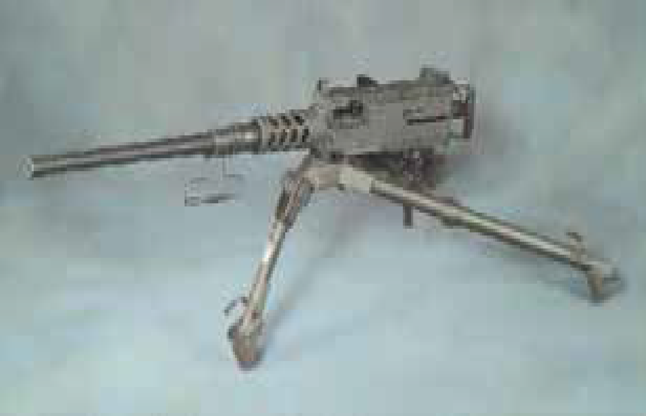 Source: US Government Public Domain
"手枪"：为半自动传动而设计的枪支。弹仓是枪管的组成部分。一般将子弹装入弹夹所含的弹匣。只要弹匣中仍有子弹，手枪传动正常，一旦射出子弹，手枪即可自动补弹和上弹，并推出和弹出弹壳。手枪的发射机制可以是扣动板机、连发、半自动或自动。手枪类型有单发手枪、连发手枪、半自动手枪和自动手枪。 | 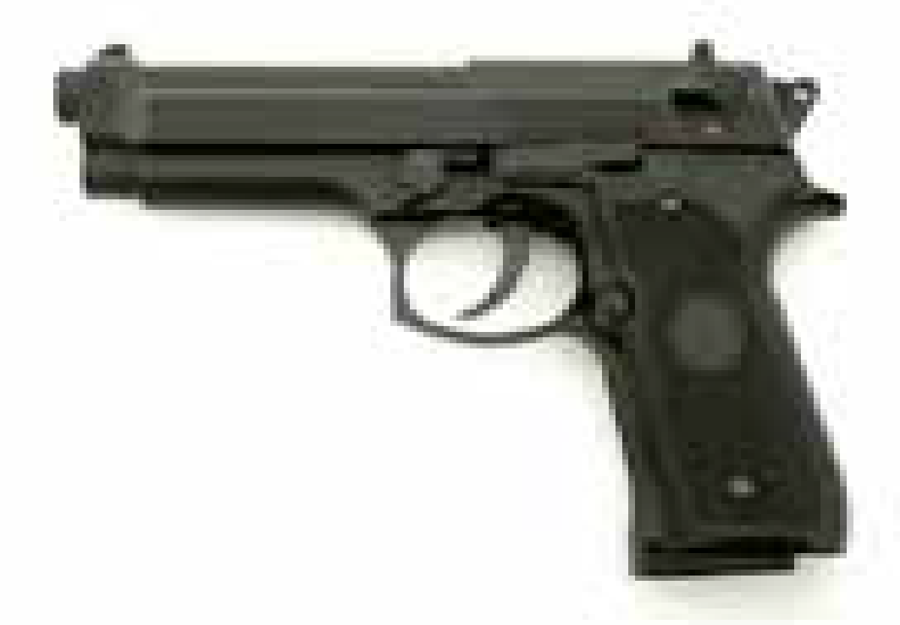 Source: HAAP Media Ltd, www.FreeImages.com
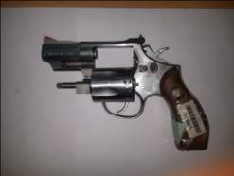
"左轮手枪"：一种配备了转轮且有若干弹仓的短枪或手持枪。这些弹仓是为手动装载适当口径的子弹设计的；因此，当转轮转至击铁下的位置时，可拉动扳机，松开击铁，从而发射子弹。根据扳机尾部传动系统，左轮手枪可分为双动型或单动型。

 | Source: RENAR
"步枪(包括卡宾枪)"：一种长管枪支，肩射，枪管内有一系列螺旋凹槽（称为膛线），可使单个抛射物迅速旋转。有些步枪有一个类似于上述手枪的可拆卸弹匣，其他的配有内置弹匣。卡宾枪与步枪类似，但枪管较短。步枪或卡宾枪具有单发、连发、半自动或全自动机制。
 | 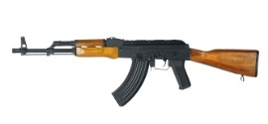 Source: iStockphoto LP, www.istockphoto.com
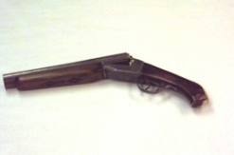
"短管霰弹枪(霰弹手枪)"：有一个或多个滑膛枪筒的手枪。短管霰弹枪采用单发机制。

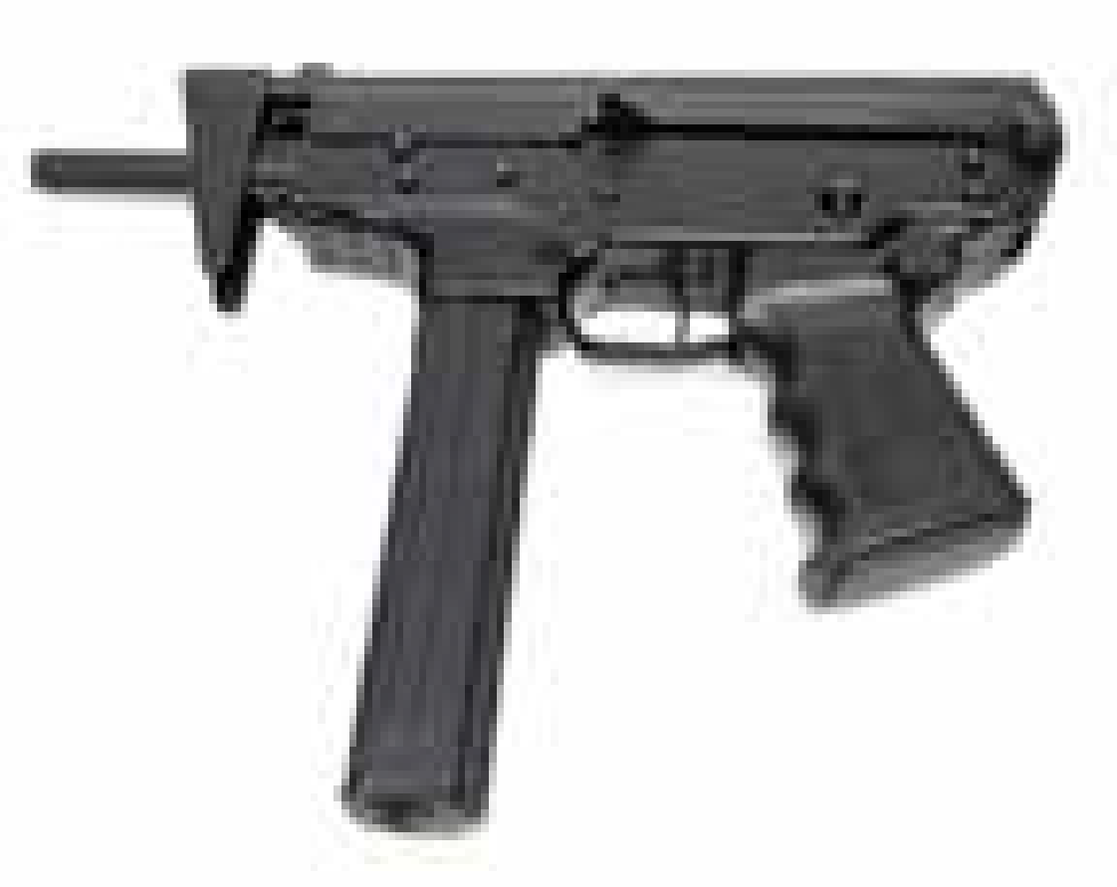
 | Source: HAAP Media Ltd, www.FreeImages.com
"霰弹枪"：一种肩射长枪，有一个或两个无膛线的枪管，通常用来发射大量小抛射物（简称散弹）而非单个大抛射物（称为子弹）。霰弹枪的发射机制可以是单发、连发或半自动。 | 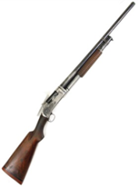 Source: HAAP Media Ltd, www.FreeImages.com
"冲锋枪"：一种手持、轻型、短管机枪，使用能量较低的手枪弹，可以手持、夹持于腰部或抵肩射击。冲锋枪采用半自动发射机制（如果冲锋枪的发射机制为自动模式，可归类为自动手枪或自动机枪）。

 | Source: iStockphoto LP, www.istockphoto.com
零部件类型 | Example
"枪管"：一种金属管，抛射物（或射击弹包）在冲力的推动下从其前端穿出。枪管固定在机匣/套筒座上。
"枪栓"：枪支（主要是半自动手枪）的机械部件，在发射时阻挡后膛，但会移动到侧面以使另一发子弹进入膛室。
"枪闩"：发射机制的可移动部件，在发射时闭合，以防止气体逸出。大部分现代小型枪支使用枪栓。 | 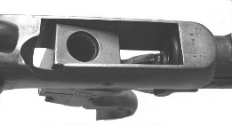
"转轮"：左轮手枪的转动、旋转部件，包含多个子弹弹仓。
"套筒座或机匣"：手枪的主要部件，连接枪管和枪托。机匣包含其他零部件，如枪闩机制，扳机和发射机制。
"弹匣"：连发枪内部或附着的枪支弹药储存和补弹装置。弹匣有的可以卸下，有的是枪支的整体部分。
"消音器"：为降低发射时产生的声音和可见枪口焰所设计的部件，原理是减缓气流反向推动力或降低子弹抛射速度。

"套筒"：一般用于容纳撞针和抽壳钩的部件，用作大多数半自动手枪的枪栓。在弹匣仍有子弹的时候，通过弹簧机关给弹仓上新弹。

